SEM PLS
Kerangka konseptual :
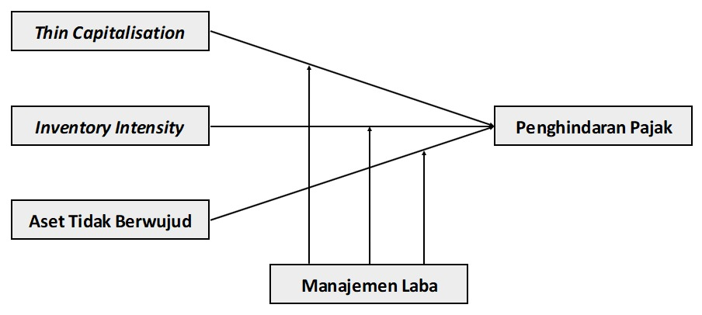

Hipotesis :
H1: Thin capitalisation berpengaruh positif terhadap penghindaran pajak.
H2: Inventory intensity berpengaruh positif terhadap penghindaran pajak.
H3: Kepemilikan aset tidak berwujud berpengaruh positif terhadap penghindaran pajak.
H4: Manajemen laba memoderasi pengaruh thin capitalisation terhadap penghindaran pajak.
H5: Manajemen laba memoderasi pengaruh inventory intensity terhadap penghindaran pajak.
H6: Manajemen laba memoderasi pengaruh kepemilikan aset tidak berwujud terhadap penghindaran pajak.

Jumlah populasi dalam penelitian ini adalah berjumlah 9.206 perusahaan, dengan 723 perusahaan yang mempublish data laporan keuangan secara lengkap sesuai dengan proxy yang digunakan dalam penelitian ini. Sehingga, jumlah laporan keuangan yang diteliti adalah sebanyak 3.615 laporan keuangan.

Analisis menggunakan SEM-PLS menggunakan Smart-PLS.

PENGUJIAN :
Analisis Outer Model
a.Uji Validitas Konvergen
b.Uji Validitas Diskriminan
c.Uji Kolinearitas

Analisis Inner Model
a.Uji Reabilitas
b.R-Square
c.Q-Square

Uji Moderating

Uji Hipotesis

